2019
Model: | AMMF20M1B

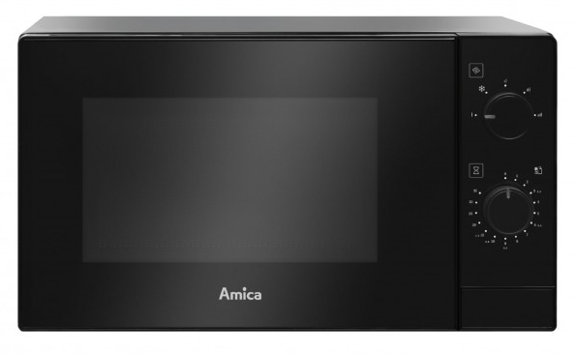
Mikrovlnná trouba

Doporučená MOC (vč. DPH): |  | 1,990 Kč

Provozní vlastnosti:

Objem |  | 20 | l
Mikrovlnný výkon |  | 700 | W

Funkce:

Mechanické ovládání
5 stupňů výkonu |  |  |  | Barva: | Černá
Mechanická minutka |  | 35 | min.
Akustický signál ukončení programu |  |  |  | Rozměry:

 |  |  |  |  | Výška: | 25.9 | cm
 |  |  |  |  | Šířka: | 44 | cm
 |  |  |  |  | Hloubka: | 35 | cm

Konstrukce:

Průměr otočného talíře |  | 25.5 | cm | Objednací kód: |  | 1103160

